行政事業レビューシート
※平成３１年以降の表記は、新元号に読み替えることとする。
 |  |  |  |  |  |  |  |  |  |  |  |  |  |  |  |  |  |  |  |  |  |  |  |  | 事業番号 |  |  |  |  |  |  |  |  | 0215
平成３１年度行政事業レビューシート |  |  |  |  |  |  |  |  |  |  |  |  |  |  |  |  |  |  |  |  |  |  |  | （ | 国土交通省 |  |  |  |  |  |  |  |  |  |  |  | ）
事業名 |  |  |  |  | 改正SOLAS条約等を踏まえた総合的な港湾保安対策 |  |  |  |  |  |  |  |  |  |  | 担当部局庁 |  |  |  |  | 港湾局 |  |  |  |  |  |  |  |  |  |  | 作成責任者
事業開始年度 |  |  |  |  | 平成１７年度 |  |  |  |  | 事業終了 （予定）年度 |  |  |  | 終了予定なし |  | 担当課室 |  |  |  |  | 海岸・防災課 危機管理室 |  |  |  |  |  |  |  |  |  |  | 室長 水口 幸司
会計区分 |  |  |  |  | 一般会計
根拠法令 （具体的な 条項も記載） |  |  |  |  | 国際航海船舶及び国際港湾施設の保安の確保等に関する法律第1条、第35条第2項、第44条第4項 |  |  |  |  |  |  |  |  |  |  | 関係する 計画、通知等 |  |  |  |  | 総合物流施策大綱(2017-2020)（平成29年7月28日閣議決定）
主要政策・施策 |  |  |  |  | - |  |  |  |  |  |  |  |  |  |  | 主要経費 |  |  |  |  | その他の事項経費
事業の目的 （目指す姿を簡潔に。3行程度以内） |  |  |  |  | 2001(H13)年9月11日に勃発した米国同時多発テロを契機に改正SOLAS条約が2004(H16)年7月より発効した。同条約に規定された締約政府の義務を果たすため、国は全国統一的な観点から各国際埠頭施設の管理者が定める埠頭保安規程の承認や立入検査等を行い、同施設の管理者は当該施設に係る保安対策を実施している。このような中で、国による保安対策の確実な実施及び迅速な情報伝達体制の維持等を図ることにより、我が国の国際港湾において全国的に一定の保安水準を確保し、危害行為の防止に努めることを目的とする。
事業概要 （5行程度以内。別添可） |  |  |  |  | ・国は、国際埠頭施設における保安状況の評価や保安規程の承認を行うとともに、国際埠頭施設の管理者が実施している保安対策に対して立入検査等を行う。 ・諸外国間で保安対策に関して今後取り組むべき課題等を共有し、我が国のセキュリティ向上に資するため、諸外国の優良な取組等に関する情報収集を実施する。 ・効率的・効果的な保安対策業務を行うため、港湾局、海事局、海上保安庁の海事3局が保有する保安情報の共有化（海事3局連携データベース）を図るため必要となるハードウェアの保守を実施する。 ・諸外国における人材育成事例の収集及び効果的な人材育成方法の検討等を通じて、諸外国の保安職員の育成に寄与しつつ、我が国職員の能力向上へのフィードバックを図る。
実施方法 |  |  |  |  | 直接実施、委託・請負
予算額・ 執行額 （単位:百万円） |  |  |  |  |  |  |  |  |  |  |  | 28年度 |  |  | 29年度 |  |  |  |  | 30年度 |  |  |  |  |  | 31年度 |  |  |  |  |  |  | 32年度要求
 |  |  |  |  | 予算の状況 |  | 当初予算 |  |  |  |  | 13 |  |  | 11 |  |  |  |  | 11 |  |  |  |  |  | 11 |  |  |  |  |  |  | 13
 |  |  |  |  |  |  | 補正予算 |  |  |  |  | - |  |  | - |  |  |  |  | -
 |  |  |  |  |  |  | 前年度から繰越し |  |  |  |  | - |  |  | - |  |  |  |  | - |  |  |  |  |  | -
 |  |  |  |  |  |  | 翌年度へ繰越し |  |  |  |  | - |  |  | - |  |  |  |  | -
 |  |  |  |  |  |  | 予備費等 |  |  |  |  | - |  |  | - |  |  |  |  | -
 |  |  |  |  |  |  | 計 |  |  |  |  | 13 |  |  | 11 |  |  |  |  | 11 |  |  |  |  |  | 11 |  |  |  |  |  |  | 13
 |  |  |  |  | 執行額 |  |  |  |  |  |  | 13 |  |  | 10 |  |  |  |  | 10
 |  |  |  |  | 執行率（％） |  |  |  |  |  |  | 100% |  |  | 91% |  |  |  |  | 91%
 |  |  |  |  | 当初予算＋補正予算に対する執行額の割合（％） |  |  |  |  |  |  | 100% |  |  | 91% |  |  |  |  | 91%
平成31・32年度 予算内訳 （単位：百万円） |  |  |  |  | 歳出予算目 |  |  |  |  |  |  | 31年度当初予算 |  |  | 32年度要求 |  |  |  |  | 主な増減理由
 |  |  |  |  | 総合的物流体系整備推進調査費 |  |  |  |  |  |  | 6 |  |  | 8 |  |  |  |  | -
 |  |  |  |  | 職員旅費 |  |  |  |  |  |  | 4 |  |  | 4
 |  |  |  |  | 電子計算機借料 |  |  |  |  |  |  | 1 |  |  | 1
 |  |  |  |  | 情報処理業務庁費 |  |  |  |  |  |  | 0 |  |  | 0
 |  |  |  |  | 計 |  |  |  |  |  |  | 11 |  |  | 13
成果目標及び 成果実績 （アウトカム） |  |  |  |  | 定量的な成果目標 |  |  |  |  |  |  | 成果指標 |  |  |  |  |  | 単位 |  |  | 28年度 |  |  | 29年度 |  |  |  | 30年度 |  |  |  | 中間目標 |  |  | 目標最終年度
 |  |  |  |  |  |  |  |  |  |  |  |  |  |  |  |  |  |  |  |  |  |  |  |  |  |  |  |  |  |  |  | - |  | 年度 | - | 年度
 |  |  |  |  | 国内港湾における危害行為の発生件数ゼロを目標とし、長期的にも危害行為を未然防止ができる状態を維持する。 |  |  |  |  |  |  | 国内港湾における危害行為発生件数 |  |  |  | 成果実績 |  | 件 |  |  | 0 |  |  | 0 |  |  |  | 0 |  |  |  | - |  |  | -
 |  |  |  |  |  |  |  |  |  |  |  |  |  |  |  | 目標値 |  | 件 |  |  | 0 |  |  | 0 |  |  |  | 0 |  |  |  | - |  |  | -
 |  |  |  |  |  |  |  |  |  |  |  |  |  |  |  | 達成度 |  | ％ |  |  | 100 |  |  | 100 |  |  |  | 100 |  |  |  | - |  |  | -
根拠として用いた 統計・データ名 （出典） |  |  |  |  | 国土交通省港湾局調べ（平成３１年３月）

成果目標及び成果実績（アウトカム）欄についてさらに記載が必要な場合はチェックの上【別紙１】に記載 |  |  |  |  |  |  |  |  |  |  |  |  |  |  |  |  |  |  |  |  |  |  |  |  |  |  |  |  |  | チェック
活動指標及び 活動実績 （アウトプット） |  |  |  |  | 活動指標 |  |  |  |  |  |  |  |  |  |  |  |  | 単位 |  |  | 28年度 |  |  | 29年度 |  |  |  | 30年度 |  |  |  | 31年度 活動見込 |  |  | 32年度 活動見込
557/957
434/957
536/960
-/956
-/956
 |  |  |  |  | 認定されている埠頭保安規程のうち、保安措置が実施されていると監査により確認できた数。 ※なお、未達成の施設については監査時の是正要求等に応じて必要な措置が講じられ、全施設が所定の保安レベルを達成していることを確認済。 |  |  |  |  |  |  |  |  |  |  | 活動実績 |  | 達成規程数 /埠頭保安規程数
 |  |  |  |  |  |  |  |  |  |  |  |  |  |  |  | 当初見込み |  | 区域 |  |  | - |  |  | - |  |  |  | - |  |  |  | - |  |  | -
単位当たり コスト |  |  |  |  | 算出根拠 |  |  |  |  |  |  |  |  |  |  |  |  | 単位 |  |  | 28年度 |  |  | 29年度 |  |  |  | 30年度 |  |  |  | 31年度活動見込
 |  |  |  |  | 予算額総額／埠頭保安規程数 |  |  |  |  |  |  |  |  |  |  | 単位当たり コスト |  | 円 |  |  | 13,520 |  |  | 11,111 |  |  |  | 11,922 |  |  |  | 11,145
 |  |  |  |  |  |  |  |  |  |  |  |  |  |  |  | 計算式 |  | 円/規程 |  |  | 12,939,000/957 |  |  | 10,633,000/957 |  |  |  | 11,445,000/960 |  |  |  | 10,655,000/956
政策評価、新経済・財政再生計画との関係 |  | 政策評価 | 政策 |  | ６ 国際競争力、観光交流、広域・地域間連携等の確保・強化
 |  |  | 施策 |  | １９ 海上物流基盤の強化等総合的な物流体系整備の推進、みなとの振興、安定的な国際海上輸送の確保を推進する
 |  |  | 測定指標 |  | 定量的指標 |  |  |  |  |  |  |  |  |  |  |  |  | 単位 |  |  | 28年度 |  |  | 29年度 |  |  |  | 30年度 |  |  |  | 中間目標 |  |  | 目標年度
 |  |  |  |  |  |  |  |  |  |  |  |  |  |  |  |  |  |  |  |  |  |  |  |  |  |  |  |  |  |  |  | - |  | 年度 | - | 年度
 |  |  |  |  | - |  |  |  |  |  |  |  |  |  |  | 実績値 |  | - |  |  | - |  |  | - |  |  |  | - |  |  |  | - |  |  | -
 |  |  |  |  |  |  |  |  |  |  |  |  |  |  |  | 目標値 |  | - |  |  | - |  |  | - |  |  |  | - |  |  |  | - |  |  | -

 |  |  | 本事業の成果と上位施策・測定指標との関係
 |  |  | 2001(H13)年9月11日に勃発した米国同時多発テロを契機に改正SOLAS条約が2004(H16)年7月より発効した。同条約に規定された締約政府の義務を果たすため、国は全国統一的な観点から各国際埠頭施設の管理者が定める埠頭保安規程の承認や立入検査等を行い、同施設の管理者は当該施設に係る保安対策を実施している。このような中で、国による保安対策の確実な実施及び迅速な情報伝達体制の維持等を図ることにより、我が国の国際港湾において全国的に一定の保安水準を確保し、危害行為の防止に努めることを目的とする。

 |  | 新経済・財政再生計画改革工程表 2018 | 取組事項 |  | 分野： |  |  | -
 |  |  | KPI (第一階層） |  | ＫＰＩ （第一階層） |  |  |  |  |  |  |  |  |  |  |  |  | 単位 |  |  | 計画開始時 |  |  | 30年度 |  |  |  | 31年度 |  |  |  | 中間目標 |  |  | 目標最終年度
 |  |  |  |  |  |  |  |  |  |  |  |  |  |  |  |  |  |  |  |  | - | 年度 |  |  |  |  |  |  |  |  |  | - |  | 年度 | - | 年度
 |  |  |  |  | - |  |  |  |  |  |  |  |  |  |  | 成果実績 |  | - |  |  | - |  |  | - |  |  |  | - |  |  |  | - |  |  | -
 |  |  |  |  |  |  |  |  |  |  |  |  |  |  |  | 目標値 |  | - |  |  | - |  |  | - |  |  |  | - |  |  |  | - |  |  | -
 |  |  |  |  |  |  |  |  |  |  |  |  |  |  |  | 達成度 |  | ％ |  |  | - |  |  | - |  |  |  | - |  |  |  | - |  |  | -
 |  |  | KPI (第二階層） |  | ＫＰＩ （第二階層） |  |  |  |  |  |  |  |  |  |  |  |  | 単位 |  |  | 計画開始時 |  |  | 30年度 |  |  |  | 31年度 |  |  |  | 中間目標 |  |  | 目標最終年度
 |  |  |  |  |  |  |  |  |  |  |  |  |  |  |  |  |  |  |  |  | - | 年度 |  |  |  |  |  |  |  |  |  | - |  | 年度 | - | 年度
 |  |  |  |  | - |  |  |  |  |  |  |  |  |  |  | 成果実績 |  | - |  |  | - |  |  | - |  |  |  | - |  |  |  | - |  |  | -
 |  |  |  |  |  |  |  |  |  |  |  |  |  |  |  | 目標値 |  | - |  |  | - |  |  | - |  |  |  | - |  |  |  | - |  |  | -
 |  |  |  |  |  |  |  |  |  |  |  |  |  |  |  | 達成度 |  | ％ |  |  | - |  |  | - |  |  |  | - |  |  |  | - |  |  | -
 |  |  | 本事業の成果と取組事項・KPIとの関係
 |  |  | -

事業所管部局による点検・改善
 |  | 項 目 |  |  |  |  |  |  |  |  |  |  |  |  |  |  |  |  |  | 評 価 |  | 評価に関する説明
国費投入の必要性 |  | 事業の目的は国民や社会のニーズを的確に反映しているか。 |  |  |  |  |  |  |  |  |  |  |  |  |  |  |  |  |  | ○ |  | 国際海上輸送網の安全性及び信頼性を確保することを目的とする保安対策であり、国民や社会のニーズを的確に反映している。
 |  | 地方自治体、民間等に委ねることができない事業なのか。 |  |  |  |  |  |  |  |  |  |  |  |  |  |  |  |  |  | ○ |  | 改正SOLAS条約の締約政府の義務を果たすため、国による保安対策の確実な実施が必要。
 |  | 政策目的の達成手段として必要かつ適切な事業か。政策体系の中で優先度の高い事業か。 |  |  |  |  |  |  |  |  |  |  |  |  |  |  |  |  |  | ○ |  | 改正SOLAS条約の締約政府の義務を果たすために必要な事業であり、優先度の高い事業である。
事業の効率性 |  | 競争性が確保されているなど支出先の選定は妥当か。 |  |  |  |  |  |  |  |  |  |  |  |  |  |  |  |  |  | ○ |  | 適切な入札方式により受注者を決定しており、競争性を確保している。
 |  |  | 一般競争契約、指名競争契約又は随意契約（企画競争）による支出のうち、一者応札又は一者応募となったものはないか。 |  |  |  |  |  |  |  |  |  |  |  |  |  |  |  |  | 有
 |  |  | 競争性のない随意契約となったものはないか。 |  |  |  |  |  |  |  |  |  |  |  |  |  |  |  |  | 無
 |  | 受益者との負担関係は妥当であるか。 |  |  |  |  |  |  |  |  |  |  |  |  |  |  |  |  |  | ‐
 |  | 単位当たりコスト等の水準は妥当か。 |  |  |  |  |  |  |  |  |  |  |  |  |  |  |  |  |  | ○ |  | 埠頭保安規程が定められている施設の立入検査等を行うものであり、水準は妥当である。
 |  | 資金の流れの中間段階での支出は合理的なものとなっているか。 |  |  |  |  |  |  |  |  |  |  |  |  |  |  |  |  |  | ‐
 |  | 費目・使途が事業目的に即し真に必要なものに限定されているか。 |  |  |  |  |  |  |  |  |  |  |  |  |  |  |  |  |  | ○ |  | 限られた予算の範囲において、事業目的に沿って真に必要な事業を実施している。
 |  | 不用率が大きい場合、その理由は妥当か。（理由を右に記載） |  |  |  |  |  |  |  |  |  |  |  |  |  |  |  |  |  | ‐
 |  | 繰越額が大きい場合、その理由は妥当か。（理由を右に記載） |  |  |  |  |  |  |  |  |  |  |  |  |  |  |  |  |  | ‐
 |  | その他コスト削減や効率化に向けた工夫は行われているか。 |  |  |  |  |  |  |  |  |  |  |  |  |  |  |  |  |  | ○ |  | 立入検査の対象施設は約2,000施設にのぼるが、対象港湾での検査が同旅程になるよう2ヶ月かけて調整する等、効率化の工夫を行っている。
事業の有効性 |  | 成果実績は成果目標に見合ったものとなっているか。 |  |  |  |  |  |  |  |  |  |  |  |  |  |  |  |  |  | ○ |  | 国内港湾においてテロ行為は発生しておらず、施設管理者の責務として妥当な対応が図られている。
 |  | 事業実施に当たって他の手段・方法等が考えられる場合、それと比較してより効果的あるいは低コストで実施できているか。 |  |  |  |  |  |  |  |  |  |  |  |  |  |  |  |  |  | ○ |  | 専門的知識を有する者から業務提案を募り評価を行った上で発注を行っており、効果的に実施している。
 |  | 活動実績は見込みに見合ったものであるか。 |  |  |  |  |  |  |  |  |  |  |  |  |  |  |  |  |  | ○ |  | 埠頭保安規程が定められている施設の立入検査等を行っており、活動実績は妥当である。
 |  | 整備された施設や成果物は十分に活用されているか。 |  |  |  |  |  |  |  |  |  |  |  |  |  |  |  |  |  | ○ |  | 国内港湾においてテロ行為は発生しておらず、立入検査の結果等十分に活用されている。
関連事業 |  | 関連する事業がある場合、他部局・他府省等と適切な役割分担を行っているか。（役割分担の具体的な内容を各事業の右に記載） |  |  |  |  |  |  |  |  |  |  |  |  |  |  |  |  |  | ‐
 |  | 所管府省名 |  |  | 事業番号 |  |  |  |  |  | 事業名

点検・改善結果 |  | 点検結果 |  |  | 「国費投入の必要性」「事業の効率性」「事業の有効性」全てにおいて評価できることから、当該事業は適切であると認められる。
 |  | 改善の 方向性 |  |  | クルーズ船の増加や東京オリンピック・パラリンピックの開催等を見据え、クルーズ船に対する保安対策、及び関係機関と連携した港湾保安設備の合同点検を実施する等関係者との連携を一層深め、より一層の保安対策の強化を図る。
外部有識者の所見
-
行政事業レビュー推進チームの所見
事業全体の 抜本的な改善 |  |  |  | 諸外国の保安対策に係る情報収集及び日ASEAN港湾保安合同訓練が、我が国の港湾におけるセキュリティの向上にどのように活用されているのか、フォローアップを実施するとともに、より効果的な手法への見直しについて検討すること。
所見を踏まえた改善点/概算要求における反映状況
執行等改善 |  |  |  | 我が国の港湾セキュリティの向上に向け、日ASEAN港湾保安合同訓練等で意見交換がなされた優良事例について国内の保安担当者研修等で周知を行い、さらなるセキュリティ向上に努めているところ。
備考
-
関連する過去のレビューシートの事業番号
平成22年度 |  |  | 370 |  |  |  |  |  |  |  | 平成23年度 |  | 343 |  |  |  | 平成24年度 |  |  |  | 355 |  |  |  |  |  |  |  | 平成25年度 |  |  |  | 225
平成26年度 |  |  | 214 |  |  |  |  |  |  |  | 平成27年度 |  | 220 |  |  |  | 平成28年度 |  |  |  | 228 |  |  |  |  |  |  |  | 平成29年度 |  |  |  | 219
平成30年度 |  |  | 国土交通省 |  |  | ( |  |  | 0220 |  |  | )
資金の流れ （資金の受け取り先が何を行っているかについて補足する） （単位：百万円） |  |  |  |  | ※平成30年度実績を記入。執行実績がない新規事業、新規要求事業については現時点で予定やイメージを記入。
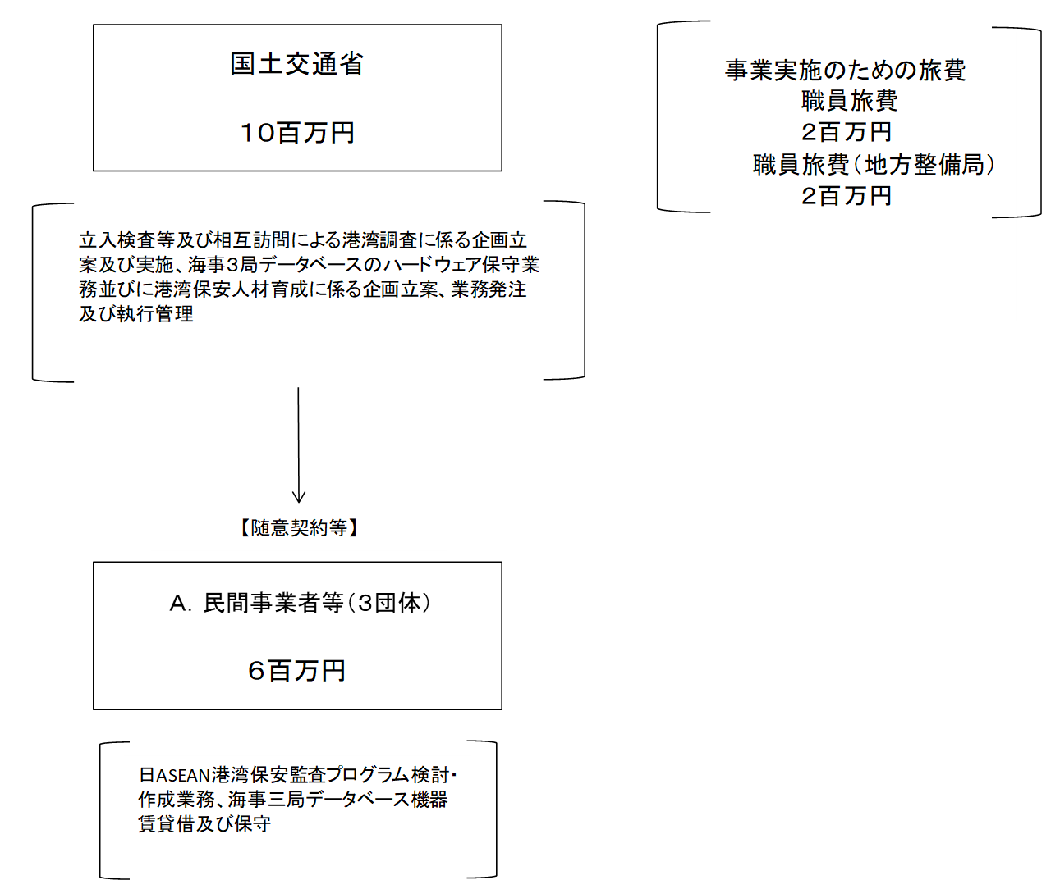

費目・使途 （「資金の流れ」においてブロックごとに最大の金額が支出されている者について記載する。費目と使途の双方で実情が分かるように記載） |  |  |  |  | A. (一財)国際臨海開発研究センター
 |  |  |  |  | 費 目 |  |  |  | 使 途 |  |  |  |  |  |  | 金 額 (百万円） |  |  | 費 目 |  |  |  | 使 途 |  |  |  |  |  |  |  |  |  |  |  | 金 額 (百万円）
 |  |  |  |  | 調査費 |  |  |  | 日ASEANクルーズ船ターミナルに関する港湾保安対策訓練計画検討業務 |  |  |  |  |  |  | 4

 |  |  |  |  | 計 |  |  |  |  |  |  |  |  |  |  | 4 |  |  | 計 |  |  |  |  |  |  |  |  |  |  |  |  |  |  |  | 0

費目・使途欄についてさらに記載が必要な場合はチェックの上【別紙２】に記載 |  |  |  |  |  |  |  |  |  |  |  |  |  |  |  |  |  |  |  |  |  |  |  |  |  |  | チェック

 | 支出先上位１０者リスト
 | A.
 |  | 支 出 先 |  |  |  |  |  | 法 人 番 号 |  |  |  | 業 務 概 要 |  |  |  | 支 出 額 （百万円） |  |  | 契約方式等 |  |  |  | 入札者数 （応募者数） |  |  |  | 落札率 |  |  |  | 一者応札・一者応募又は 競争性のない随意契約となった 理由及び改善策 （支出額10億円以上）
1 |  | (一財)国際臨海開発研究センター |  |  |  |  |  | 4010405010523 |  |  |  | 日ASEANクルーズ船ターミナルに関する港湾保安対策訓練実施計画検討業務 |  |  |  | 4 |  |  | 随意契約 （企画競争） |  |  |  | 1 |  |  |  | 100
2 |  | (株)ＪＥＣＣ |  |  |  |  |  | 2010001033475 |  |  |  | 海事三局連携データベース機器賃貸借及び保守（国債）導入費等 |  |  |  | 2 |  |  | 一般競争契約 （最低価格） |  |  |  | 3 |  |  |  | 49
3 |  | (株)マルミヤ |  |  |  |  |  | 2011101020396 |  |  |  | 海事三局連携データベース機器賃貸借及び保守 |  |  |  | 0 |  |  | 随意契約 （少額） |  |  |  | - |  |  |  | -

支出先上位10者リスト欄についてさらに記載が必要な場合はチェックの上【別紙３】に記載 |  |  |  |  |  |  |  |  |  |  |  |  |  |  |  |  |  |  |  |  |  |  |  |  |  |  | チェック

 | 国庫債務負担行為等による契約先上位10者リスト
 |  | ﾌﾞﾛｯｸ 名 | 契 約 先 |  |  |  |  | 法 人 番 号 |  |  |  | 業 務 概 要 |  |  |  | 契約額 （百万円） |  |  | 契約方式 |  |  |  | 入札者数 （応募者数） |  |  |  | 落札率 |  |  |  | 一者応札・一者応募又は 競争性のない随意契約となった理由及び改善策 （契約額10億円以上）
1 |  |  | -
2
3
4
5
6
7
8
9
10
11
12
13
14
15
16
17
18
19
20
21
22
23
24
25
26
27
28
29
30

